Anbage Hassans Kebab
AB: Hassans Kebab
Hassan betreibt einen Kebabstand in Wien. Er hat eine Übersicht über die Kosten und die Zutaten, die er für seine Kebab benötigt.
Aufgrund Deiner Ausbildung, sollst Du ihm helfen, Entscheidungen zu treffen.

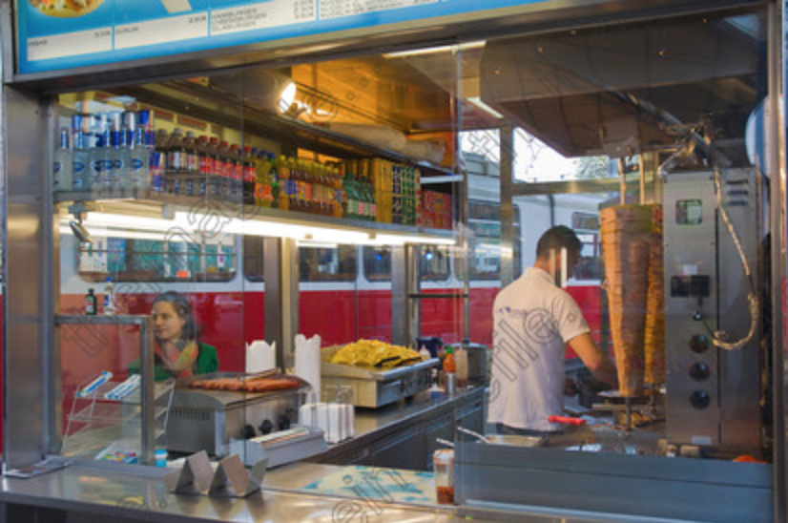

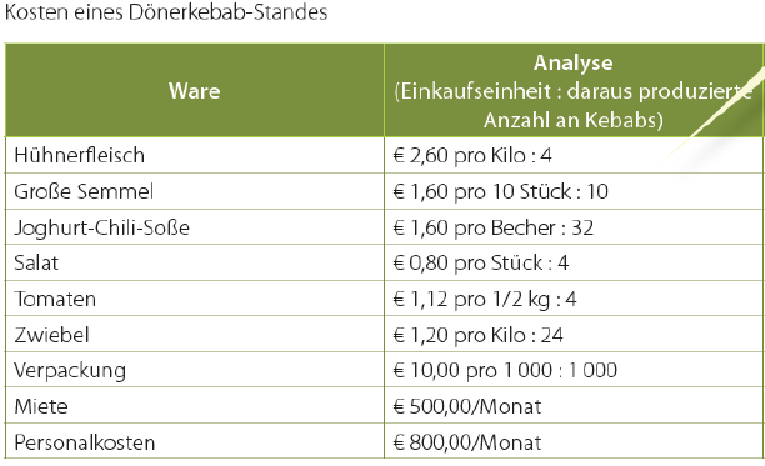

Arbeitsaufgabe:
1) Wie hoch sind die variablen Kosten pro Kebab und wie hoch sind die Fixkosten p.a.?

2) Wie hoch ist der Deckungsbeitrag (NRA) pro Kebab bei einem Bruttoverkaufspreis von 3,30 Euro (inkl. 10% UST).
 | 1.4
3) Wie viele Kebab muss Hassan verkaufen, damit er alle Kosten abdecken kann?

4) Wie hoch ist der Umsatz bei diese Mindest-verkaufsmenge?

5) Wie viele Kebab muss Hassan verkaufen, wenn er einen Plangewinn von 10.000,00 EUR pro Jahr machen will.

… weitere Anwendung… beschreiben Sie die Artikelerfolgsrechnung

